PATRÓN POR INTERACCIONES
 |  |  | 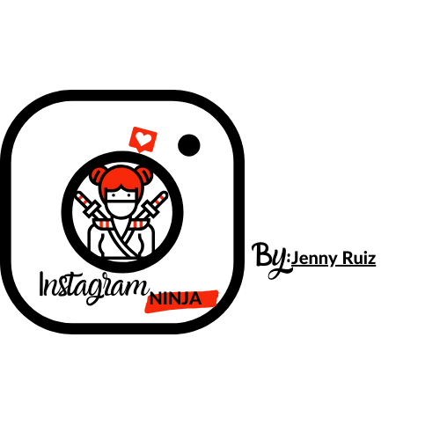
FECHA: | POST DE INSTAGRAM
MÉTRICAS | ALCANCE | 5 cosas que puede hacer en tu negocio | el secreto de coca cola | FOTO MANOS DE COLORES
 | COMENTARIOS
 | ME GUSTA
 | GUARDADAS
 | VISITAS AL PERFIL
 | SEGUIDORES
 | CLICS EN EL ENLACE
 | MENSAJE DE TEXTO

INSTRUCCIONES:
1. HAZ UNA COPIA DE ESTE DOCUMENTO: para eso haz click en el menú superior "archivo" y en "hacer una copia"
2. RELLENA LA PLANTILLA: siguiendo las instucciones del vídeo de la Formación Instagram Ninja.
3. TIP: busca un nombre para cada post que más tarde te ayude a identificarlos en tu feed para medirlos. Puedes nombrar por el color de la ropa, el lugar, la acción que estés haciendo...

¡IMPORTANTE!: Acuérdate de subir una foto de tu plantilla a tus historias y no olvides etiquetarme. Me sentiré muy orgullosa de ver como pasas a la acción >> @jennyruizmkt

